Sheet1
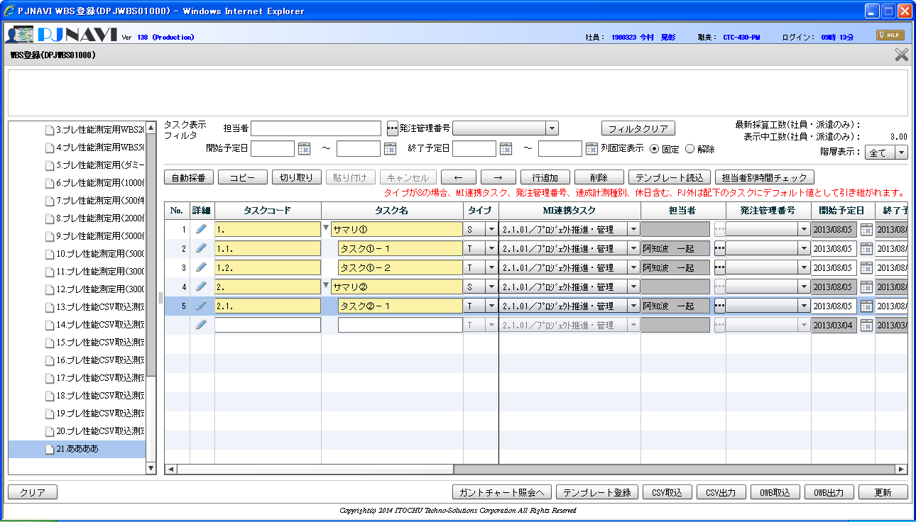

詳細ボタンを押下する

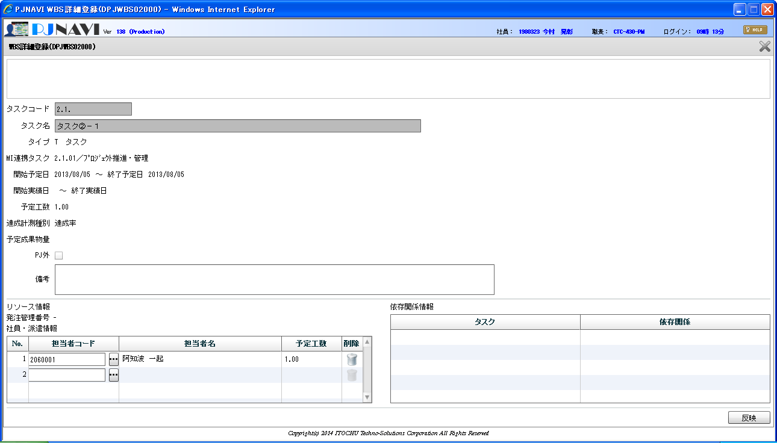
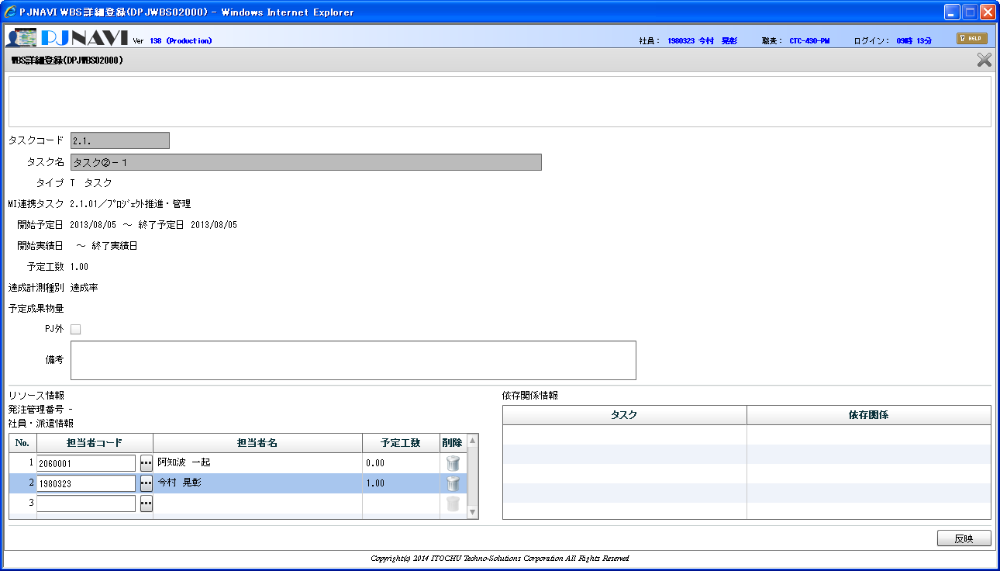

担当者を追加しても予定工数が再配分されていない

GYM-160 再オープン

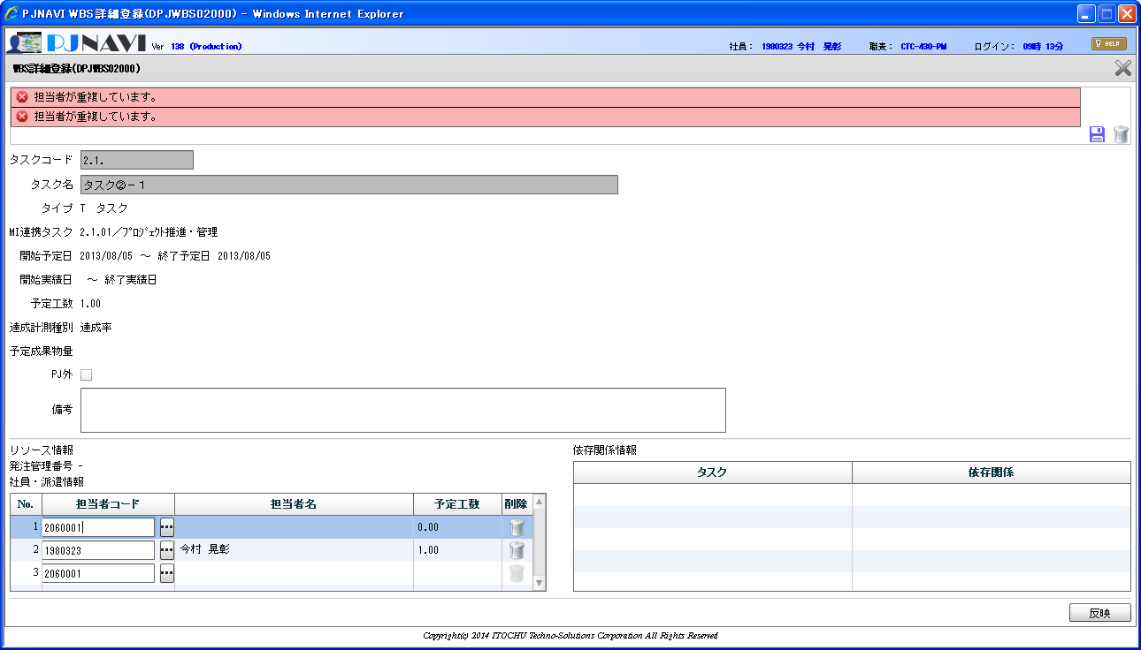

操作：重複エラーを発生させる

操作：反映ボタンを押下する

基本設計書を修正
反映ボタン押下時に重複チェック追加
GYM-263

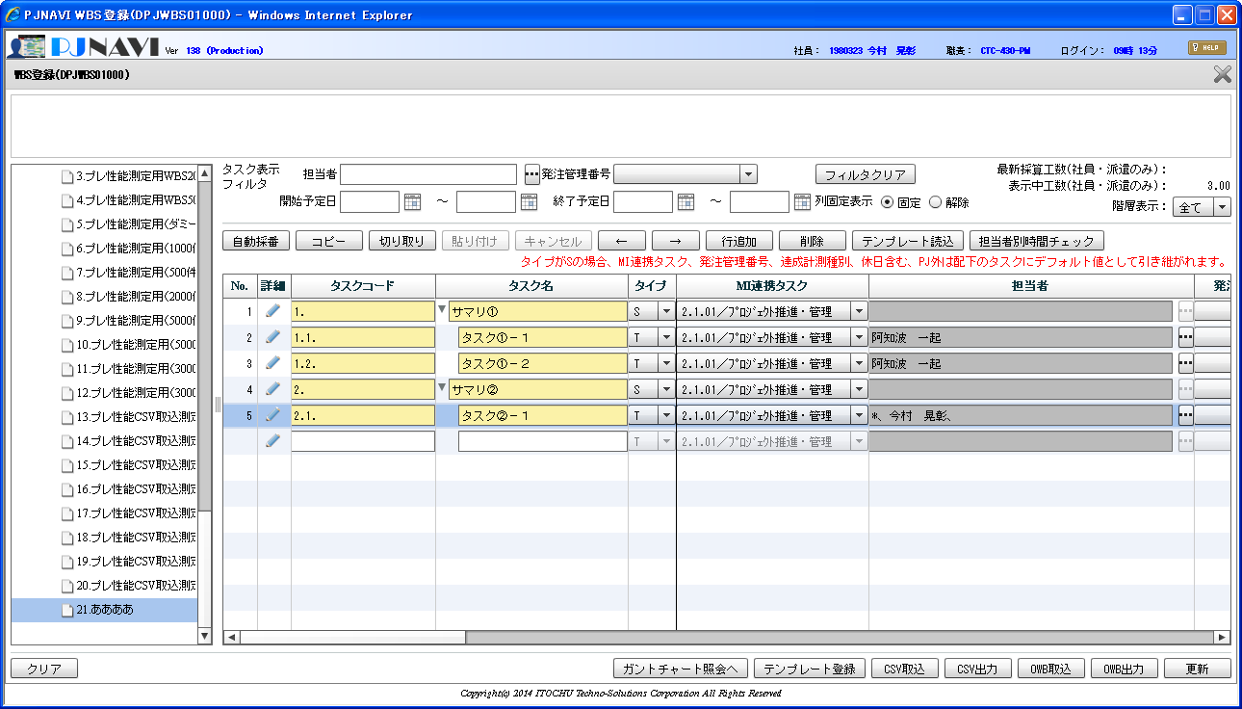

担当者欄が
「*、今村～」というように、1人目が文字列長0で表示されている

